результат
Поиграем в новую игру.
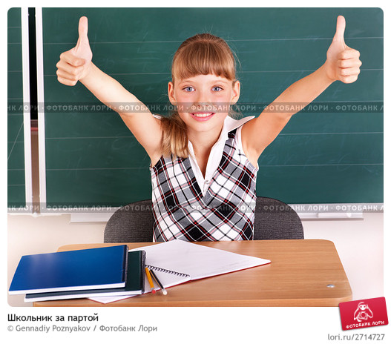
КОЛИЧЕСТВО ОТГАДАННЫХ СЛОВ
 | 10

